補装具請求書【記載例】
支給券に記入する補装具受領年月日以降の日付で記載する。和暦の場合，元号を記載する。
補装具費 請求書記載例

補装具費請求書
 |  |  |  |  |  |  |  |  |  |  |  |  |  |  |  | 年 月 日
 | （宛先）旭川市長
 |  |  |  |  |  |  |  |  |  | 所在地
 |  |  |  |  |  |  |  |  |  | 事業所名称
 |  |  |  |  |  |  |  |  |  | 代表者氏名 |  |  |  |  |  |  |  |  | 印
金額の頭に￥を記入する。
 |  | 次のとおり請求します｡
代表者印を押印する。
（印影印刷可。）
代表者の役職，氏名を記載する。
 |  |  | 請求額
 |  |  | 千 | 百 |  | 十 | 万 | 千 |  |  | 百 |  | 十 |  | 円

請求内訳 |  |  |  |  |  |  |  |  |  |  |  |  |  |  |  |  |  |  |  | （単位：円）
内 訳 |  |  |  |  |  |  | 数量 | 見積額 |  |  |  |  |  | 利用者負担額 |  |  |  | 公費負担額
(支給決定日) 令和 年 月 日
(支給券番号) 第 号
(補装具名称)
(支給決定日) 年 月 日
(支給券番号) 第 号
(補装具名称)
合 計
振込先
金融機関名 |  |  |  |  | 本・支店名 |  |  |  | 預金種目 |  |  | 口座番号 |  |  |  |  | 口座名義

請求者と振込先の口座名義が異なる場合，別途委任状が必要となるため，あらかじめ確認願います。

※請求書については，内容が網羅されていれば別様式でも構いません。

補装具支給券
支給券提出時 注意事項
支給券に受領年月日の記入，受領者の記名・押印と続柄の記入，委任者の記名・押印の上，請求書と一緒に提出してください。

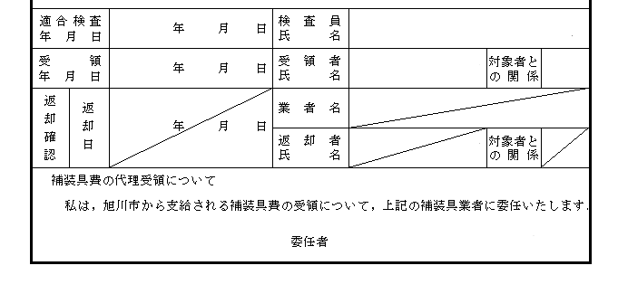

委任者欄は，申請者（支給券記載の対象者）の記名が必要です。（代筆可。）対象者が18歳未満の場合，保護者（支給券記載の保護者と同一）の記名を，成年後見人を設定している場合は成年後見人の記名をお願いします。

日常生活用具請求書【記載例】
支給券に記入する補装具受領年月日以降の日付で記載する。和暦の場合，元号を記載する。
日常生活用具 請求書記載例

日常生活用具請求書
 |  |  |  |  |  |  |  |  |  |  |  |  |  |  |  | 年 月 日
 | （宛先）旭川市長
 |  |  |  |  |  |  |  |  |  | 所在地
 |  |  |  |  |  |  |  |  |  | 事業所名称
 |  |  |  |  |  |  |  |  |  | 代表者氏名 |  |  |  |  |  |  |  |  | 印
金額の頭に￥を記入する。
 |  | 次のとおり請求します｡
代表者印を押印する。
（印影印刷可。）
代表者の役職，氏名を記載する。
 |  |  | 請求額
 |  |  | 千 | 百 |  | 十 | 万 | 千 |  |  | 百 |  | 十 |  | 円

請求内訳 |  |  |  |  |  |  |  |  |  |  |  |  |  |  |  |  |  |  |  | （単位：円）
内 訳 |  |  |  |  |  |  | 数量 | 見積額 |  |  |  |  |  | 利用者負担額 |  |  |  | 公費負担額
(給付決定日) 年 月 日
(給付券番号) 第 号
(用具名称)
(給付決定日) 年 月 日
(給付券番号) 第 号
(用具名称)
合 計
振込先
金融機関名 |  |  |  |  | 本・支店名 |  |  |  | 預金種目 |  |  | 口座番号 |  |  |  |  | 口座名義

請求者と振込先の口座名義が異なる場合，別途委任状が必要となるため，あらかじめ確認願います。

※請求書については，内容が網羅されていれば別様式でも構いません。

日常生活用具給付券
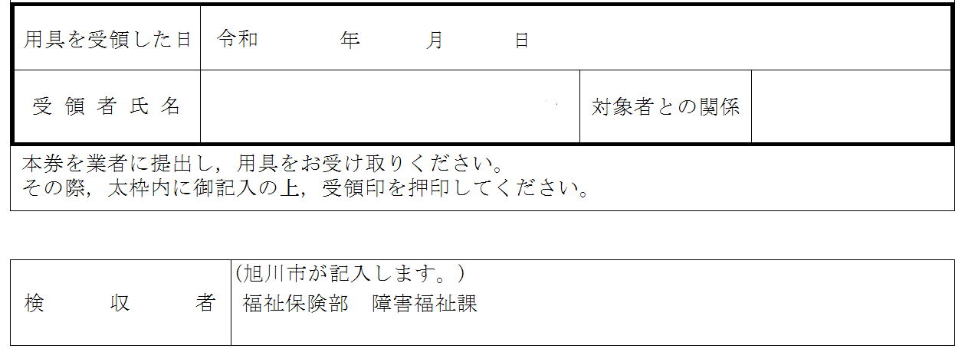
給付券提出時 注意事項
給付券に受領年月日の記入，受領者の記名と続柄の記入の上，請求書と一緒に提出してください。

